5. Форма техничесткого отчета
РАБОЧИЙ ТЕХНИЧЕСКИЙ ОТЧЕТ |  |  |  |  | НОМЕР: 202009GN001
 |  |  |  |  | ДАТА: 2020.09.03
Наименование предприятия |  |  |  | OOO Lion Motors Avtotexxizmat
Ф.И.О. составившего отчет |  |  |  | Достон Сайдрахманов
Номер телефона с кодом города |  |  |  | 998,997,175,858
Модель |  |  | Идентификационный номер автомобиля |  | Пробег | Дата продажи
COBALT |  |  | XWBJF69VELA063573 |  | 3804 | 2019-07-23
Обстоятельства при которых обнаружена проблема |  |  |  | Описание проблемы
 |  |  |  | при проверки было обноруженно что задний амортизатор правой стороны не работает
А. |  | Автомобиль стоял, двигатель не работал
В. | Автомобиль находился в движении: |  |  | Информация относительно проблемы (Приложить чертеж или фотграфию неисправности)
 |  | При торможении
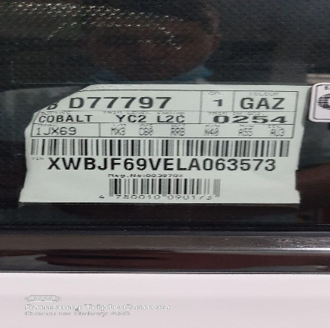
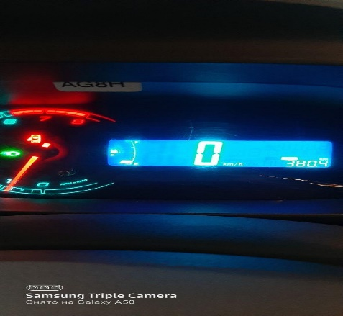
 |  | При переходе от ускорения к накату
 |  | При переключение на задний ход
 |  | При повороте
 |  | При ускорении
 |  | При замедлении
 |  | При ______ оборотах в минут
 |  | При любой скорости
 |  | На неровной дороге
 |  | На 1_2_3_4_5_ передаче

С. | При использовании:
 |  | Тормозов |  |  | 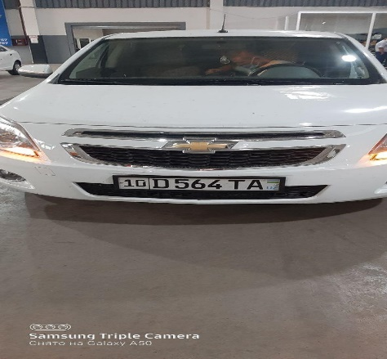
 |  | При повороте руля
 |  | При выключении сцепления
 |  | Обогревателя / кондиционера
 |  | При работе стеклоочистит / омывателя
 |  | -
 |  | 0
 |  | Прочее
D. | При работе двигателя:
 |  | При запуске
 |  | При прогреве
 |  | На холоcтом ходу
 |  | При горячем двигателе
E. | Возникает:
 |  | При ускорении
 |  | При высоких оборотах двигателя
 |  | При большой скорости
 |  | При большой загрузке багажника
F. | Когда случается по времени: |  |  | Информация о проблемной детали
 |  | Всегда |  | Номер детали по каталогу: | 52108386
 |  | Иногда |  | Наименование детали: | Амортизатор,задний
 |  | После _____ км движения |  | Название поставщика:
 |  | После _____ минут езды |  | LOT № детали:
Действия инженера по гарантии дилерского предприятия |  |  |  | ждем товара от поставщеков

Ответственный Отдел по принятию мер и исследованию проблемы

 |  |  |  | (заполняется со стороны Отдела Гарантии качества АО "GM Uzbekistan")

